Evidencia - HU01
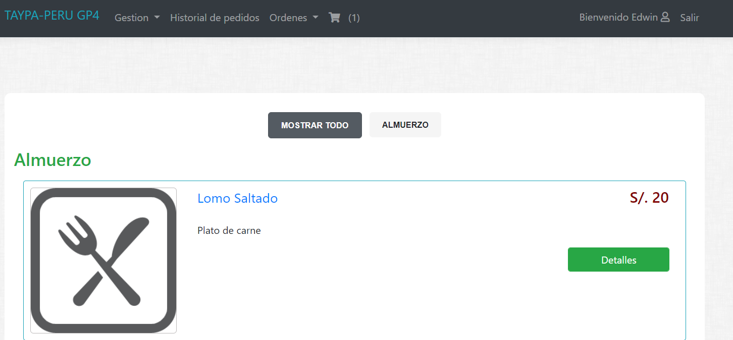
NOMBRE DEL CASO DE PRUEBA: Verificar que se pueda ingresar a la pagina principal sin ninguna restriccion
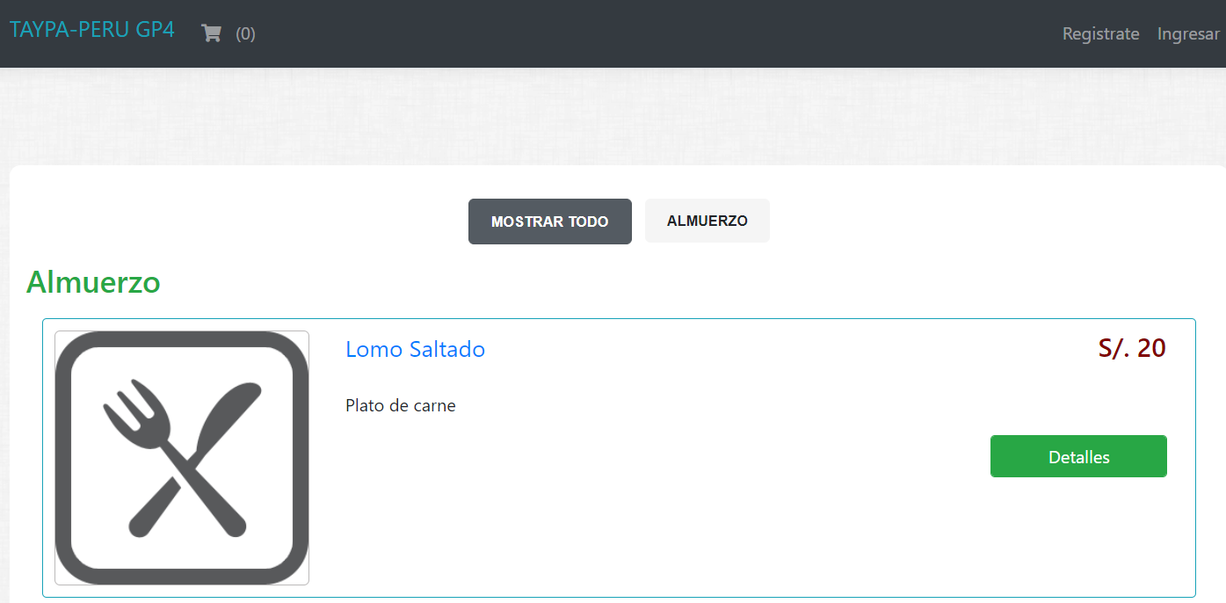

NOMBRE DEL CASO DE PRUEBA: Verificar que se puedan introducir datos en el formulario de login
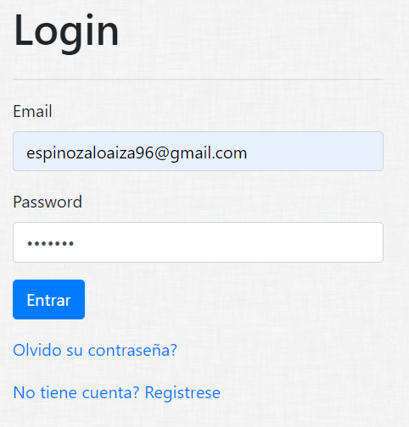

Resultado Final Esperado

Evidencia - HU02

NOMBRE DEL CASO DE PRUEBA: Verificar que se pueda ingresar a la pagina principal sin ninguna restriccion

NOMBRE DEL CASO DE PRUEBA: Verificar que se puedan introducir datos en el formulario de registro
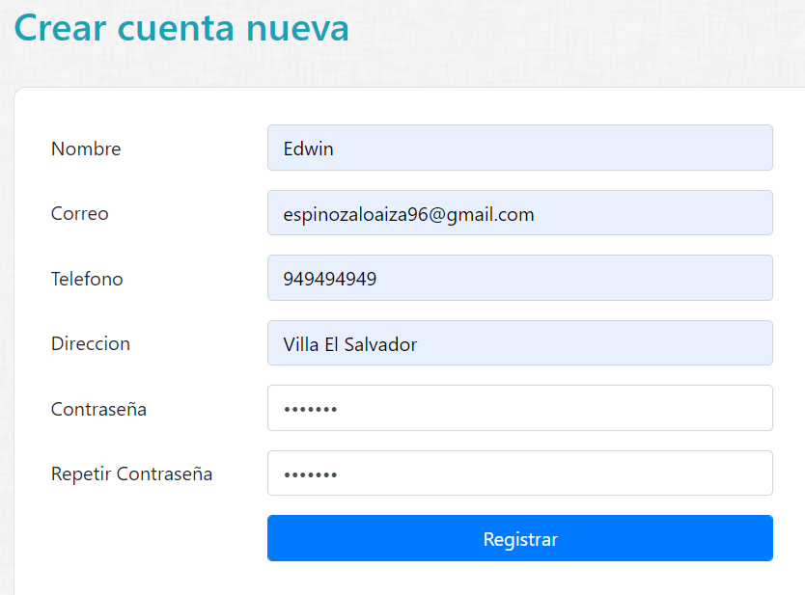

Resultado Final Esperado

Evidencia - HU03
NOMBRE DEL CASO DE PRUEBA: Verificar que se pueda ingresar a la pagina principal sin ninguna restriccion

NOMBRE DEL CASO DE PRUEBA: Verificar el acceso a "Olvido su contraseña?"
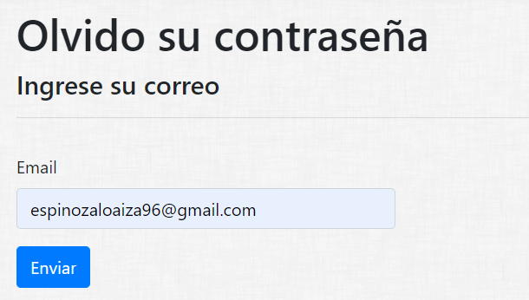

NOMBRE DEL CASO DE PRUEBA: Envio de correo de recuperacion de contraseña

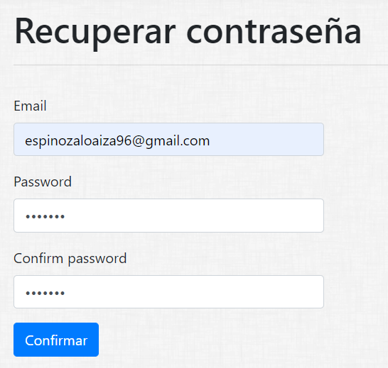

NOMBRE DEL CASO DE PRUEBA: Confirmacion de correo

NOMBRE DEL CASO DE PRUEBA: Recuperacion de contraseña

RESULTADO FINAL ESPERADO

